bahan
bahan

mengisi formulir
aktor
1. admin
2. admin 1
memperbarui isi formulir PPDB
3. pengajar
4. Pendaftar

 |  |  |  |  | pendaftar
mencetak formulir PPDB
database

admin | 1 1 | InnoDB InnoDB | latin1_swedish_ci latin1_swedish_ci | 16 16 KB KB | - -
asal_mula_siswa asal_mula_siswa | 1 1 | InnoDB InnoDB | latin1_swedish_ci latin1_swedish_ci | 16 16 KB KB | - -
baner baner | 1 1 | InnoDB InnoDB | latin1_swedish_ci latin1_swedish_ci | 16 16 KB KB | - -
default default | 1 1 | InnoDB InnoDB | latin1_swedish_ci latin1_swedish_ci | 16 16 KB KB | - -
galeri galeri | 3 3 | InnoDB InnoDB | latin1_swedish_ci latin1_swedish_ci | 16 16 KB KB | - -
kelengkapan_data kelengkapan_data | 2 2 | InnoDB InnoDB | latin1_swedish_ci latin1_swedish_ci | 16 16 KB KB | - -
kepala_sekolah kepala_sekolah | 1 1 | InnoDB InnoDB | latin1_swedish_ci latin1_swedish_ci | 16 16 KB KB | - -
logo logo | 1 1 | InnoDB InnoDB | latin1_swedish_ci latin1_swedish_ci | 16 16 KB KB | - -
orang_tua_siswa orang_tua_siswa | 1 1 | InnoDB InnoDB | latin1_swedish_ci latin1_swedish_ci | 16 16 KB KB | - -
pengajar pengajar | 14 14 | InnoDB InnoDB | latin1_swedish_ci latin1_swedish_ci | 16 16 KB KB | - -
sekolah sekolah | 1 1 | InnoDB InnoDB | latin1_swedish_ci latin1_swedish_ci | 16 16 KB KB | - -
siswa siswa | 388 388 | InnoDB InnoDB | utf8mb4_general_ci utf8mb4_general_ci | 128 128 KB KB | - -
user user | 18 18 | InnoDB InnoDB | latin1_swedish_ci latin1_swedish_ci | 16 16 KB KB | -

usecase 1
 |  |  | USE CASE AKTOR PENGGUNA

melihat produk

mengajukan pemesanan produk

 |  | pengguna
mengecek status pesanan
1 | sekolah
 | logo
 | baner
 | galeri
 | user
 | kepala_sekolah
 | admin |  | USE CASE AKTOR ADMIN
 | pengajar
mengelola data perusahaan
 | siswa
 | orang_tua_siswa
 | asal_mula_siswa
 | kelengkapan_data
mengelola data produk

 |  | admin
mengelola data transaksi

melihat data sekolah

melihat data pengajar

 |  | admin1
melihat data ppdb/siswa

 |  |  | USE CASE AKTOR PENGAJAR

melihat data pengajar

melihat data ppdb/siswa
 |  | pengajar

use case all
 | USE CASE SEMUA AKTOR

mengelola data perusahaan
melihat produk

mengelola data produk
mengajukan pemesanan produk

mengelola data transaksi
mengecek status pesanan
admin |  | pengguna
 |  |  | pengguna

login

logout

 |  |  | admin

erd
ERD PPBD

mendaftar
pendaftar baru/calon siswa
sekolah

menyediakan

formulir PPDB
mengisi

isi
asal calon siswa
data lengkap

data orang tua

alur
sukses
DIAGRAM ALUR PPDB PENDAFTAR |  |  |  | DIAGRAM ALUR PPDB ADMIN |  |  | ALUR PERBARUI STATUS PENDAFTAR
 |  |  | bahan :
Pendaftar Baru /Calon Siwa | Sistem PPDB | Database |  | Admin | Sistem PPDB | Database
gagal
tidak
baru
mulai
validasi
mulai
validasi
gagal
register
gagal
ya
login
sukses
sukses
ditolak
sukses
login
diterima
login
validasi akun
halaman admin

sukses
validasi akun
aktif
halaman PPDB
validasi akun
perbarui tingkat pendaftar
serahkan data
simpan data
isi formulir PPDB

tidak
gagal
serahkan data?
kelas
pindah
drop out
simpan data
selesai
tampil pada papan pengumuman
berhenti
ya
sukses

perbarui data?
kelas1
kelas 6
kelas 3
kelas 2
kelas 5
kelas 4

tidak

pindah
pindah
pindah
ya
pindah
pindah
pindah

perbarui formulir PPDB
simpan data
berhenti
berhenti
berhenti
berhenti
berhenti
berhenti
cetak data?

tidak
drop out
drop out
drop out
drop out
drop out
drop out

ya
cetak formulir PPDB

lulus
tunggu pengumuman

selesai

flowchart
pendaftar | admin
sukses
start
start

gagal
register
cetak formulir PPDB
simpan data
gagal
gagal
login
ya
gagal
validasi
validasi
tidak
perbarui data?
tunggu pengumuman
sukses
sukses
login
halaman admin
gagal
validasi
sukses
perbarui tingkat pendaftar
perbarui formulir PPDB
tidak
halaman PPDB
end

tidak
simpan data
isi formulir PPDB
simpan data
tidak
serahkan data?
tampil pada papan pengumuman
cetak data?

end
ya
ya

activity
sukses
ACTIVITY DIAGRAM PPDB PENDAFTAR |  |  |  | ACTIVITY DIAGRAM PPDB ADMIN |  |  | ALUR PERBARUI STATUS PENDAFTAR
 |  |  | bahan :
Pengguna | Sistem | Database |  | Admin | Sistem | Database
tidak
baru

gagal
gagal
ya
gagal
register
proses
validasi
login
proses
validasi
ditolak
sukses
login
diterima
sukses
gagal
halaman Dashboard
login
proses
validasi akun
validasi akun
sukses
aktif
halaman dashboard
validasi akun
mengelola data
proses
simpan data
serahkan data
gagal
memilih produk
proses
simpan data

gagal
kelas
pindah
drop out
menyelesaikan administrasi
berhenti
proses
simpan data
sukses
sukses
tidak
gagal
ya

perbarui data?
kelas1
kelas 6
kelas 3
kelas 2
kelas 5
kelas 4

tidak
pindah
pindah
pindah
ya
pindah
pindah
pindah

perbarui data pesanan
proses
simpan data
berhenti
berhenti
berhenti
berhenti
berhenti
berhenti
status pesanan

drop out
drop out
drop out
drop out
drop out
drop out

lulus

metodologi
Metode penelitian

IDENTIFIKASI (preliminary)
PERENCANAAN ARSITEKTUR VISI
PERENCANAAN ARSITEKTUR BISNIS
PERENCANAAN ARSITEKTUR SISTEM INFORMASI
PERENCANAAN ARSITEKTUR TEKNOLOGI

topologi
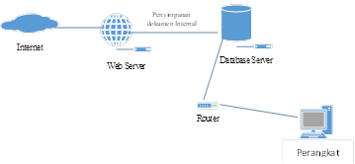 | 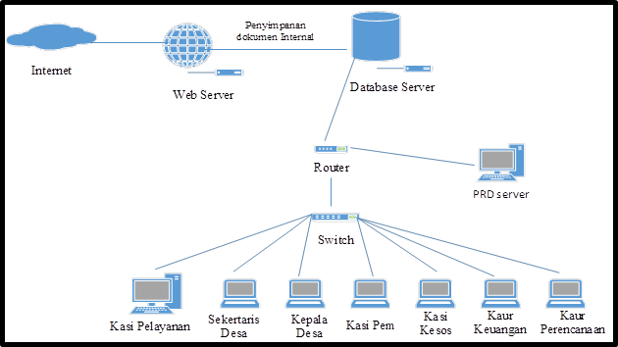

Perangkat

kerangka berfikir
PERMASALAHAN
PPDB di MIS Kompa saat ini masih dilakukan secara offline dan melalui google formulir.
Belum adanya system informasi PPDB di MIS Kompa.
Perlunya implementasi framwork togaf sebagai langkah-langkah pembangunan system.
ANALISA
IMPLEMENTASI TOGAF
HASIL
Sistem Informasi PPDB Berbasis Web

tahapan penelitian
Survei Objek Penelitian
Analisis Masalah
Studi Literatur
Pengumpulan Data
Implementasi TOGAF
Kuesioner

